姫路市北部
区番号 | 町名 | ﾖﾐｶﾞﾅ | 配布ランク | 一戸建数(a) | 集合住宅数 (b) | 配布可能 世帯数 a+b | 事業所数 (左記に含みません)
 | 姫路市北部合計 |  |  | 77,743 | 51,882 | 129,625 | 14,445 | ※事業所のみの配布はお受けしておりませんが、通常配布にオプションとして加算して配布することが可能です。
1 | 本町 | ﾎﾝﾏﾁ | A | 88 | 133 | 221 | 254
2 | 坊主町 | ﾎﾞｳｽﾞﾏﾁ | A | 103 | 42 | 145 | 14
3 | 八代本町１丁目 | ﾔｼﾛﾎﾝﾁﾖｳ 1 ﾁﾖｳﾒ | A | 186 | 36 | 222 | 12 |  |  |  |  |  | ■姫路市北部 料金設定(価格はすべて税別)■
3 | 八代本町２丁目 | ﾔｼﾛﾎﾝﾁﾖｳ 2 ﾁﾖｳﾒ | A | 119 | 23 | 142 | 7 |  | A地区合計配布数 |  | B地区合計配布数 |  |  | A | B | C | D
4 | 西八代町 | ﾆｼﾔｼﾛﾁﾖｳ | A | 153 | 73 | 226 | 18 |  | 45,264 |  | 57,236 |  | A4サイズ以下 | 5円/1枚 | 8円/1枚 | 12円/1枚 | 15円/1枚 | ※配布期間は14営業日
5 | 南新在家 | ﾐﾅﾐｼﾝｻﾞｲｹ | A | 106 | 286 | 392 | 40 |  | A地区価格：5円/1枚(税別) |  | B地区価格：8円/1枚(税別) |  | 一戸建てのみ配布 | 規定価格に＋3円 |  |  |  | ※配布期間は上記期間＋7営業日
6 | 南八代町 | ﾐﾅﾐﾔｼﾛﾁﾖｳ | A | 162 | 77 | 239 | 32 |  | A地区全域配布料↓ |  | B地区全域配布料↓ |  | B4/A3 | 上記価格に＋2円 |  |  |  | ※折り加工済の場合は上記価格＋1円
7 | 嵐山町 | ｱﾗｼﾔﾏﾁﾖｳ | A | 73 | 87 | 160 | 17 |  | 226,320 | 円 | 457,888 | 円 | その他の変形サイズ | 応相談
8 | 山野井町 | ﾔﾏﾉｲﾁﾖｳ | A | 180 | 93 | 273 | 36
9 | 小利木町 | ｺﾘｷﾏﾁ | A | 36 | 27 | 63 | 10 |  | C地区合計配布数 |  | D地区合計配布数
10 | 柳町 | ﾔﾅｷﾞﾏﾁ | A | 16 | 10 | 26 | 3 |  | 3,344 |  | 23,781
11 | 鷹匠町 | ﾀｶｼﾞﾖｳﾏﾁ | A | 65 | 30 | 95 | 14 |  | C地区価格：12円/1枚(税別) |  | D地区価格：15円/1枚(税別)
12 | 岡町 | ｵｶﾏﾁ | A | 53 | 92 | 145 | 26 |  | C地区全域配布料↓ |  | D地区全域配布料↓
13 | 材木町 | ｻﾞｲﾓｸﾏﾁ | A | 33 | 73 | 106 | 12 |  | 40,128 | 円 | 356,715 | 円
14 | 景福寺前 | ｹｲﾌｸｼﾞﾏｴ | A | 59 | 4 | 63 | 5
15 | 吉田町 | ﾖｼﾀﾞﾏﾁ | A | 24 | 84 | 108 | 5
16 | 農人町 | ﾉｳﾆﾝﾏﾁ | A | 27 | 12 | 39 | 2 |  | 区全域配布料↓
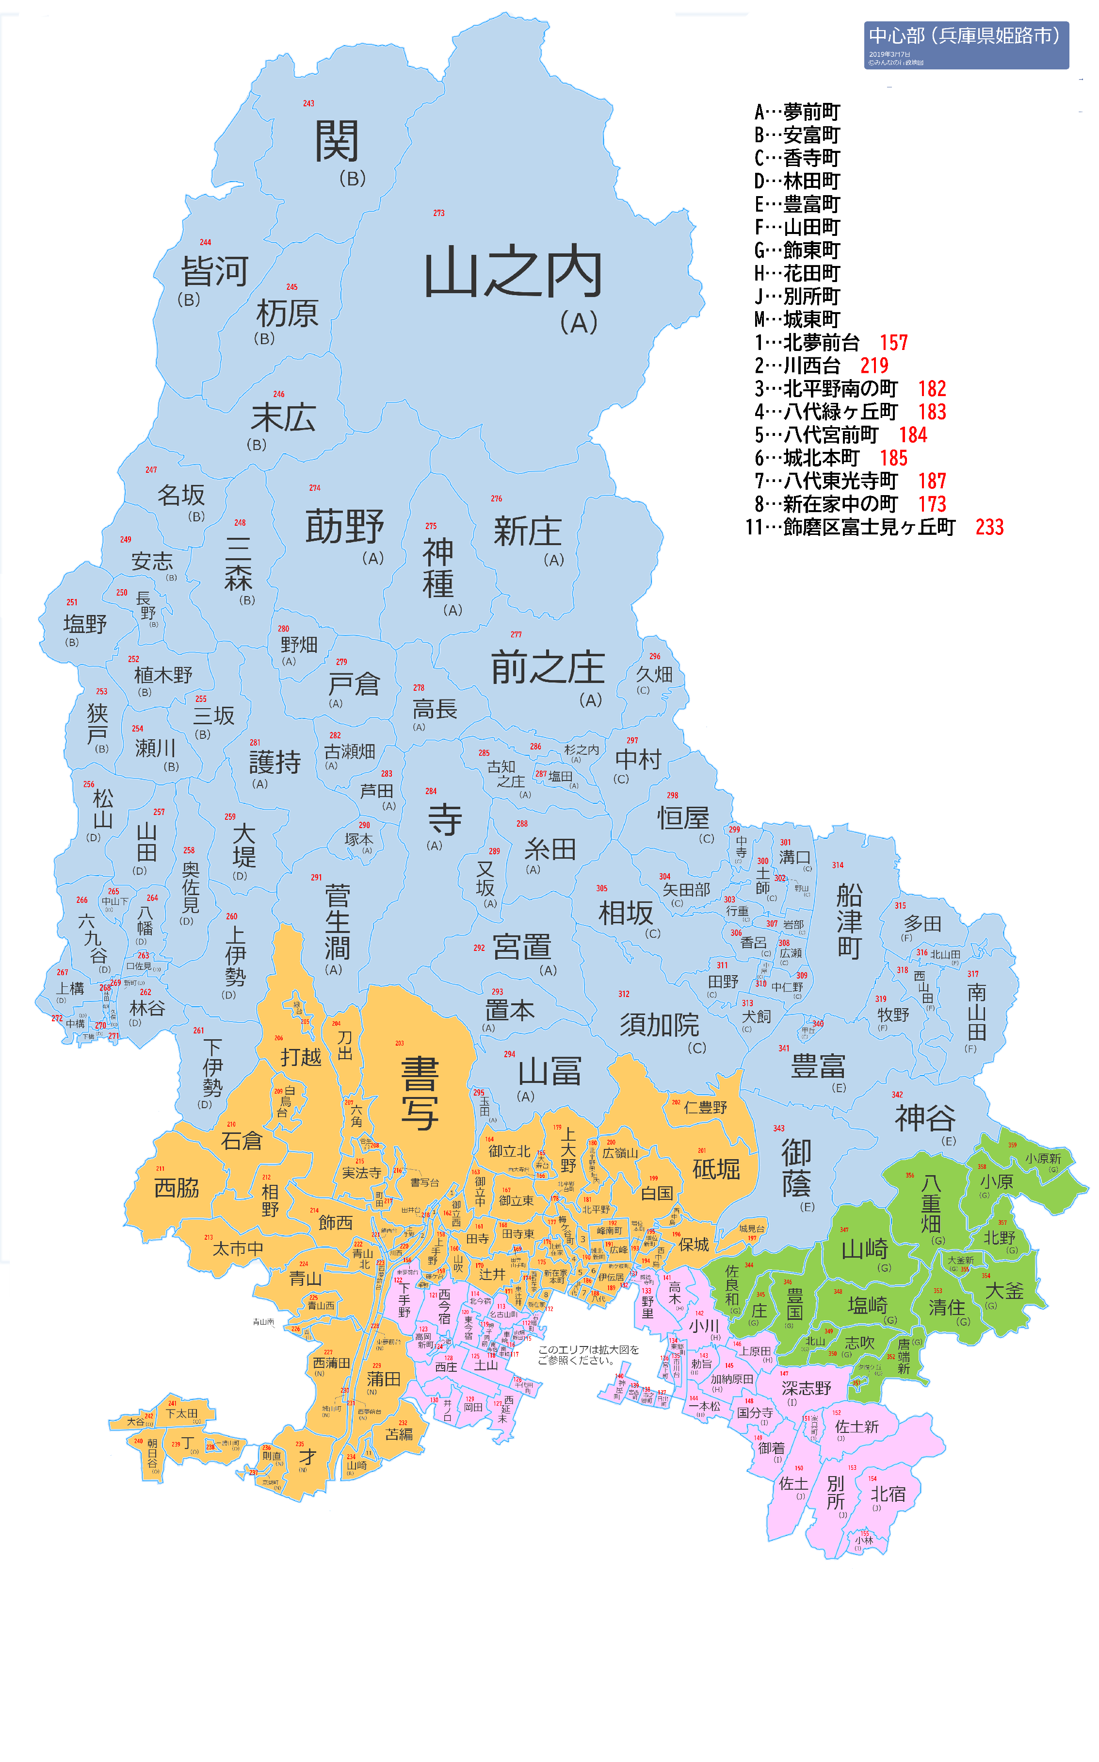
17 | 柿山伏 | ｶｷﾔﾏﾌﾞｼ | A | 106 | 18 | 124 | 3 |  | 1,081,051 | 円
18 | 龍野町１丁目 | ﾀﾂﾉﾏﾁ 1 ﾁﾖｳﾒ | A | 21 | 59 | 80 | 6
18 | 龍野町２丁目 | ﾀﾂﾉﾏﾁ 2 ﾁﾖｳﾒ | A | 26 | 34 | 60 | 4
18 | 龍野町３丁目 | ﾀﾂﾉﾏﾁ 3 ﾁﾖｳﾒ | A | 23 | 61 | 84 | 6
18 | 龍野町４丁目 | ﾀﾂﾉﾏﾁ 4 ﾁﾖｳﾒ | A | 12 | 2 | 14 | 1
18 | 龍野町５丁目 | ﾀﾂﾉﾏﾁ 5 ﾁﾖｳﾒ | A | 19 | 55 | 74 | 3
18 | 龍野町６丁目 | ﾀﾂﾉﾏﾁ 6 ﾁﾖｳﾒ | A | 25 | 41 | 66 | 4
19 | 琴岡町 | ｺﾄｵｶﾁﾖｳ | A | 19 | 56 | 75 | 24
20 | 西新町 | ﾆｼｼﾝﾏﾁ | A | 76 | 120 | 196 | 18
21 | 船丘町 | ﾌﾅｵｶﾁﾖｳ | A | 20 | 81 | 101 | 21
22 | 元町 | ﾓﾄﾏﾁ | A | 64 | 117 | 181 | 33
23 | 小姓町 | ｺｼﾖｳﾏﾁ | A | 33 | 69 | 102 | 33
24 | 米田町 | ﾖﾈﾀﾞﾏﾁ | A | 17 | 38 | 55 | 23
25 | 上片町 | ｶﾐｶﾀﾏﾁ | A | 0 | 4 | 4 | 0
26 | 博労町 | ﾊﾞｸﾛｳﾏﾁ | A | 49 | 69 | 118 | 33
27 | 地内町 | ﾁﾞﾅｲﾏﾁ | A | 12 | 0 | 12 | 10
28 | 片田町 | ｶﾀﾀﾞﾏﾁ | A | 13 | 18 | 31 | 2
29 | 船橋町２丁目 | ﾌﾅﾊｼﾁﾖｳ 2 ﾁﾖｳﾒ | A | 36 | 80 | 116 | 9
29 | 船橋町３丁目 | ﾌﾅﾊｼﾁﾖｳ 3 ﾁﾖｳﾒ | A | 12 | 1 | 13 | 3
29 | 船橋町４丁目 | ﾌﾅﾊｼﾁﾖｳ 4 ﾁﾖｳﾒ | A | 14 | 3 | 17 | 4
29 | 船橋町５丁目 | ﾌﾅﾊｼﾁﾖｳ 5 ﾁﾖｳﾒ | A | 18 | 174 | 192 | 3
29 | 船橋町６丁目 | ﾌﾅﾊｼﾁﾖｳ 6 ﾁﾖｳﾒ | A | 32 | 7 | 39 | 7
30 | 東雲町１丁目 | ｼﾉﾉﾒﾁﾖｳ 1 ﾁﾖｳﾒ | A | 19 | 4 | 23 | 10
30 | 東雲町２丁目 | ｼﾉﾉﾒﾁﾖｳ 2 ﾁﾖｳﾒ | A | 20 | 119 | 139 | 4
30 | 東雲町３丁目 | ｼﾉﾉﾒﾁﾖｳ 3 ﾁﾖｳﾒ | A | 10 | 32 | 42 | 9
30 | 東雲町４丁目 | ｼﾉﾉﾒﾁﾖｳ 4 ﾁﾖｳﾒ | A | 29 | 49 | 78 | 9
30 | 東雲町５丁目 | ｼﾉﾉﾒﾁﾖｳ 5 ﾁﾖｳﾒ | A | 36 | 60 | 96 | 9
30 | 東雲町６丁目 | ｼﾉﾉﾒﾁﾖｳ 6 ﾁﾖｳﾒ | A | 10 | 11 | 21 | 4
31 | 土山東の町 | ﾂﾁﾔﾏﾋｶﾞｼﾉﾁﾖｳ | A | 77 | 71 | 148 | 36
32 | 花影町１丁目 | ﾊﾅｶｹﾞﾁﾖｳ 1 ﾁﾖｳﾒ | A | 25 | 31 | 56 | 10
32 | 花影町２丁目 | ﾊﾅｶｹﾞﾁﾖｳ 2 ﾁﾖｳﾒ | A | 36 | 58 | 94 | 8
32 | 花影町３丁目 | ﾊﾅｶｹﾞﾁﾖｳ 3 ﾁﾖｳﾒ | A | 10 | 14 | 24 | 5
32 | 花影町４丁目 | ﾊﾅｶｹﾞﾁﾖｳ 4 ﾁﾖｳﾒ | A | 24 | 49 | 73 | 6
33 | 神田町１丁目 | ｶﾝﾀﾞﾁﾖｳ 1 ﾁﾖｳﾒ | A | 9 | 27 | 36 | 6
33 | 神田町２丁目 | ｶﾝﾀﾞﾁﾖｳ 2 ﾁﾖｳﾒ | A | 11 | 78 | 89 | 7
33 | 神田町３丁目 | ｶﾝﾀﾞﾁﾖｳ 3 ﾁﾖｳﾒ | A | 11 | 0 | 11 | 3
33 | 神田町４丁目 | ｶﾝﾀﾞﾁﾖｳ 4 ﾁﾖｳﾒ | A | 13 | 20 | 33 | 3
34 | 定元町 | ｻﾀﾞﾓﾄﾏﾁ | A | 7 | 0 | 7 | 3
35 | 福沢町 | ﾌｸｻﾞﾜﾁﾖｳ | A | 66 | 208 | 274 | 54
36 | 坂元町 | ｻｶﾓﾄﾏﾁ | A | 31 | 35 | 66 | 31
37 | 福中町 | ﾌｸﾅｶﾏﾁ | A | 34 | 85 | 119 | 64
38 | 西二階町 | ﾆｼﾆｶｲﾏﾁ | A | 45 | 85 | 130 | 91
39 | 魚町 | ｳｵﾏﾁ | A | 14 | 4 | 18 | 387
40 | 塩町 | ｼｵﾏﾁ | A | 32 | 74 | 106 | 355
41 | 十二所前町 | ｼﾞﾕｳﾆｼﾖﾏｴﾁﾖｳ | A | 20 | 83 | 103 | 75
42 | 忍町 | ｼﾉﾌﾞﾏﾁ | A | 61 | 230 | 291 | 79
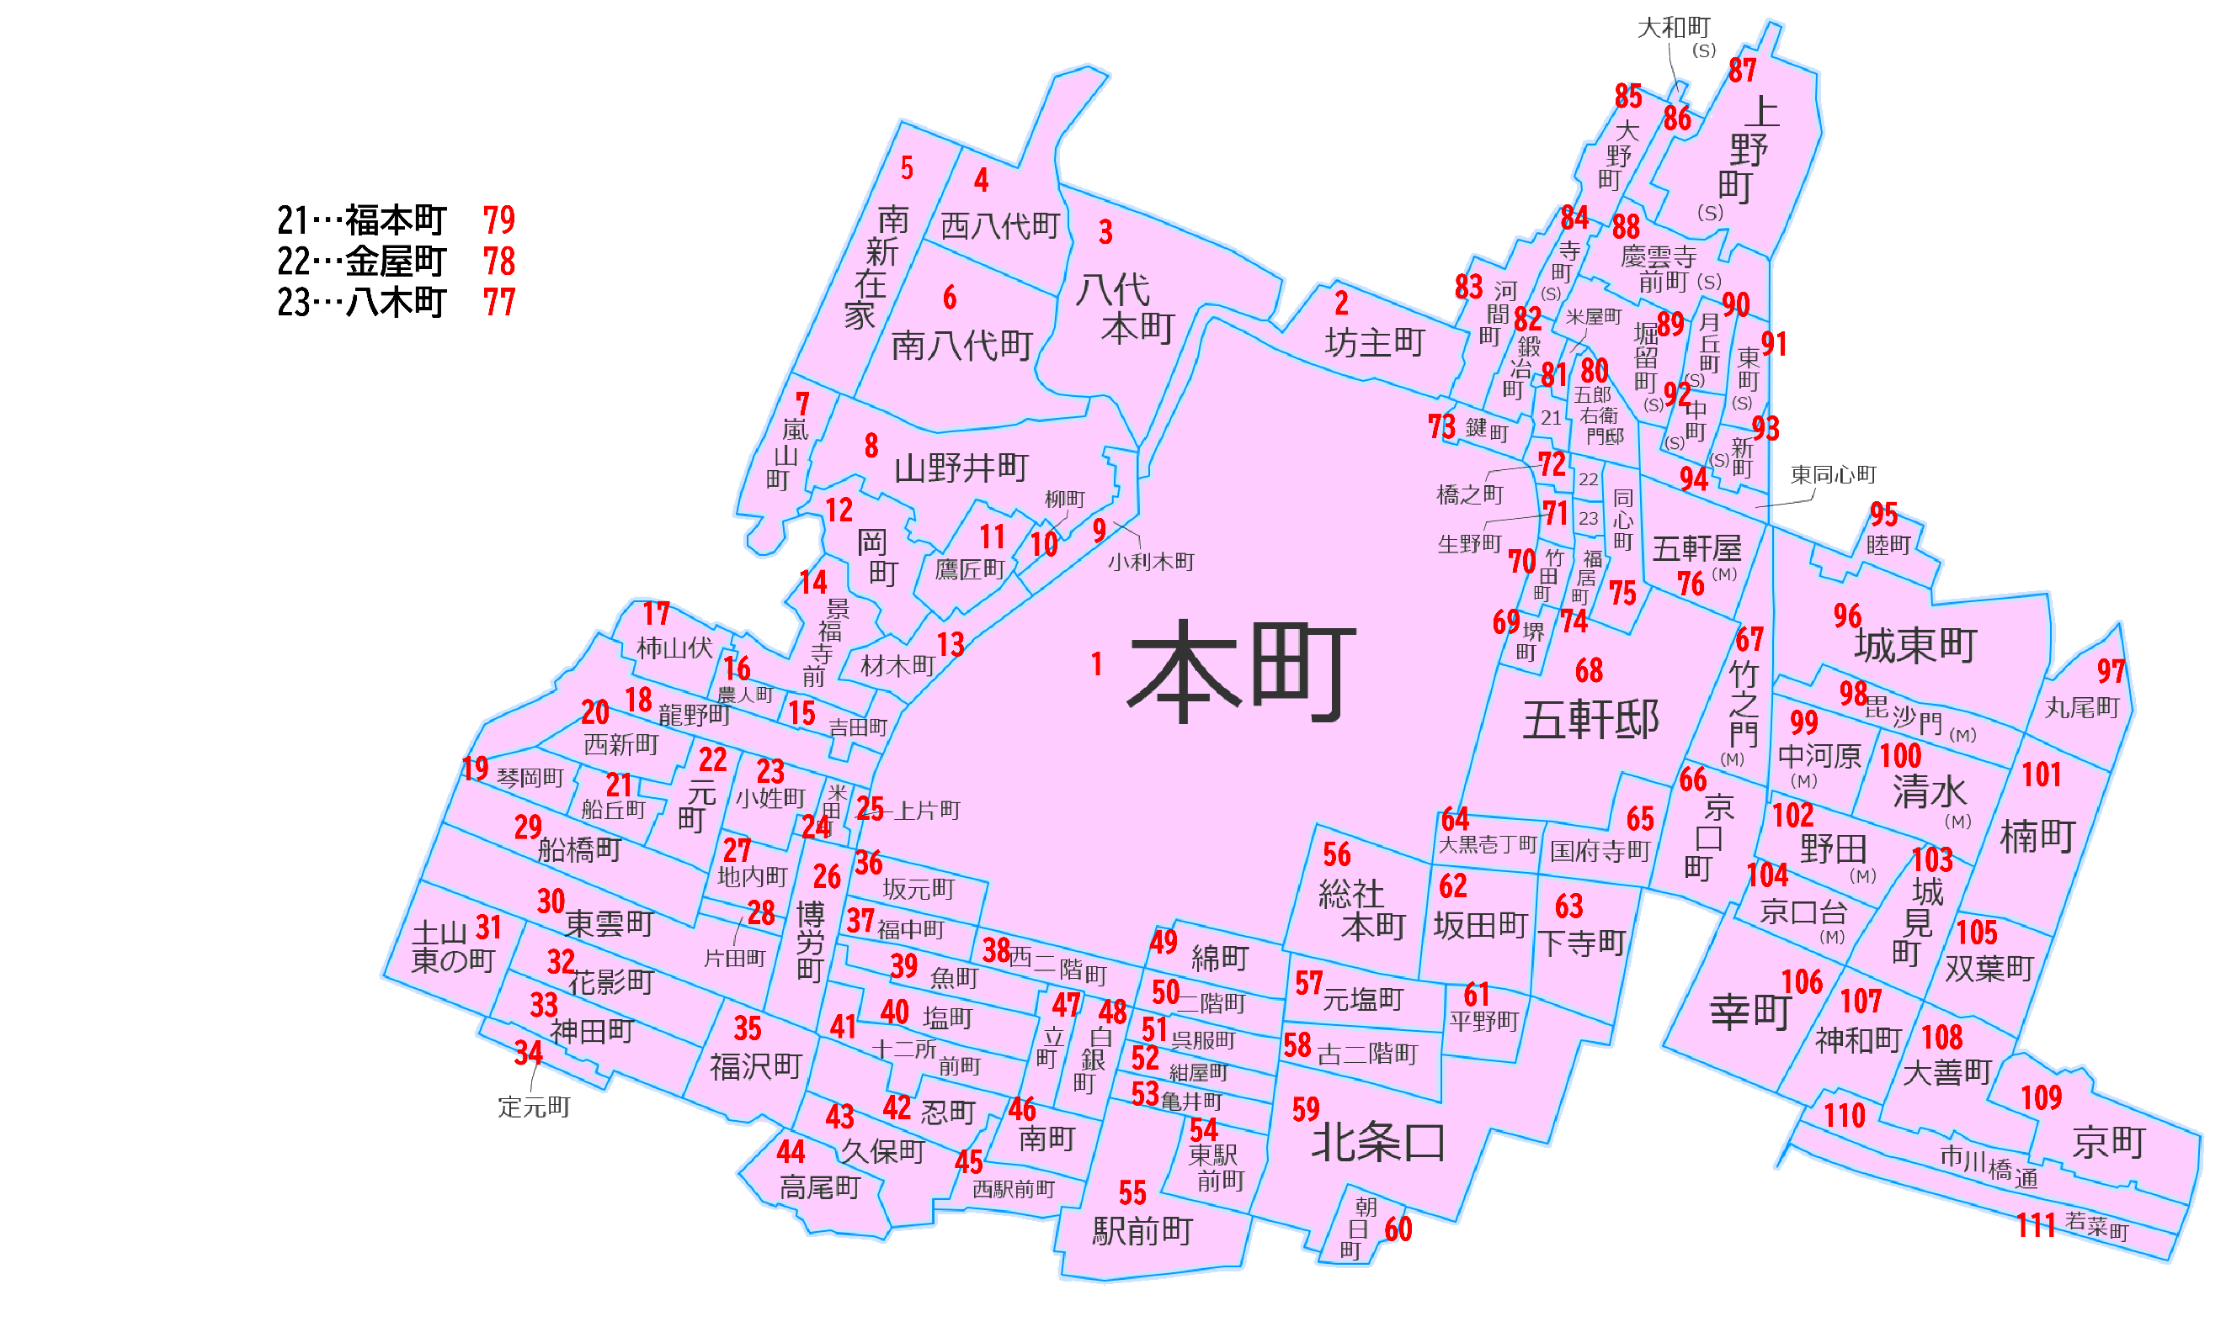
43 | 久保町 | ｸﾎﾞﾁﾖｳ | A | 31 | 118 | 149 | 77
44 | 高尾町 | ﾀｶｵﾁﾖｳ | A | 44 | 48 | 92 | 11
45 | 西駅前町 | ﾆｼｴｷﾏｴﾁﾖｳ | A | 13 | 15 | 28 | 97
46 | 南町 | ﾐﾅﾐﾏﾁ | A | 13 | 32 | 45 | 154
47 | 立町 | ﾀﾃﾏﾁ | A | 27 | 9 | 36 | 103
48 | 白銀町 | ｼﾛｶﾞﾈﾏﾁ | A | 25 | 11 | 36 | 93
49 | 綿町 | ﾜﾀﾏﾁ | A | 10 | 99 | 109 | 74
50 | 二階町 | ﾆｶｲﾏﾁ | A | 34 | 24 | 58 | 107
51 | 呉服町 | ｺﾞﾌｸﾏﾁ | A | 15 | 31 | 46 | 87
52 | 紺屋町 | ｺﾝﾔﾏﾁ | A | 13 | 33 | 46 | 82
53 | 亀井町 | ｶﾒｲﾏﾁ | A | 16 | 31 | 47 | 74
54 | 東駅前町 | ﾋｶﾞｼｴｷﾏｴﾁﾖｳ | A | 22 | 152 | 174 | 119
55 | 駅前町 | ｴｷﾏｴﾁﾖｳ | A | 11 | 27 | 38 | 436
56 | 総社本町 | ｿｳｼﾔﾎﾝﾏﾁ | A | 101 | 32 | 133 | 56
57 | 元塩町 | ﾓﾄｼｵﾏﾁ | A | 32 | 230 | 262 | 52
58 | 古二階町 | ｺﾆｶｲﾏﾁ | A | 47 | 128 | 175 | 46
59 | 北条口１丁目 | ﾎｳｼﾞﾖｳｸﾞﾁ 1 ﾁﾖｳﾒ | A | 23 | 62 | 85 | 25
59 | 北条口２丁目 | ﾎｳｼﾞﾖｳｸﾞﾁ 2 ﾁﾖｳﾒ | A | 28 | 177 | 205 | 59
59 | 北条口３丁目 | ﾎｳｼﾞﾖｳｸﾞﾁ 3 ﾁﾖｳﾒ | A | 40 | 166 | 206 | 35
59 | 北条口４丁目 | ﾎｳｼﾞﾖｳｸﾞﾁ 4 ﾁﾖｳﾒ | A | 16 | 48 | 64 | 6
59 | 北条口５丁目 | ﾎｳｼﾞﾖｳｸﾞﾁ 5 ﾁﾖｳﾒ | A | 35 | 97 | 132 | 20
60 | 朝日町 | ｱｻﾋﾏﾁ | A | 14 | 152 | 166 | 22
61 | 平野町 | ﾋﾗﾉﾏﾁ | A | 30 | 117 | 147 | 15
62 | 坂田町 | ｻｶﾀﾏﾁ | A | 61 | 168 | 229 | 50
63 | 下寺町 | ｼﾓﾃﾞﾗﾏﾁ | A | 60 | 213 | 273 | 60
64 | 大黒壱丁町 | ﾀﾞｲｺｸｲﾂﾁﾖｳﾏﾁ | A | 47 | 52 | 99 | 32
65 | 国府寺町 | ｺｵﾃﾞﾗﾏﾁ | A | 35 | 41 | 76 | 18
66 | 京口町 | ｷﾖｳｸﾞﾁﾏﾁ | A | 95 | 70 | 165 | 47
67 | 城東町竹之門 | ｼﾞﾖｳﾄｳﾏﾁ ﾀｹﾉﾓﾝ | A | 24 | 33 | 57 | 14
68 | 五軒邸１丁目 | ｺﾞｹﾝﾔｼｷ 1 ﾁﾖｳﾒ | A | 48 | 23 | 71 | 9
68 | 五軒邸２丁目 | ｺﾞｹﾝﾔｼｷ 2 ﾁﾖｳﾒ | A | 72 | 96 | 168 | 22
68 | 五軒邸３丁目 | ｺﾞｹﾝﾔｼｷ 3 ﾁﾖｳﾒ | A | 49 | 20 | 69 | 11
68 | 五軒邸４丁目 | ｺﾞｹﾝﾔｼｷ 4 ﾁﾖｳﾒ | A | 87 | 96 | 183 | 15
69 | 堺町 | ｻｶｲﾏﾁ | A | 19 | 20 | 39 | 7
70 | 竹田町 | ﾀｹﾀﾞﾏﾁ | A | 23 | 6 | 29 | 2
71 | 生野町 | ｲｸﾉﾏﾁ | A | 26 | 7 | 33 | 3
72 | 橋之町 | ﾊｼﾉﾏﾁ | A | 17 | 6 | 23 | 4
73 | 鍵町 | ｶｷﾞﾏﾁ | A | 16 | 55 | 71 | 13
74 | 福居町 | ﾌｸｲﾏﾁ | A | 45 | 10 | 55 | 5
75 | 同心町 | ﾄﾞｳｼﾝﾏﾁ | A | 76 | 25 | 101 | 9
76 | 城東町五軒屋 | ｼﾞﾖｳﾄｳﾏﾁ ｺﾞｹﾝﾔ | A | 43 | 14 | 57 | 7
77 | 八木町 | ﾔｷﾞﾏﾁ | A | 16 | 7 | 23 | 0
78 | 金屋町 | ｶﾅﾔﾏﾁ | A | 16 | 5 | 21 | 1
79 | 福本町 | ﾌｸﾓﾄﾏﾁ | A | 18 | 2 | 20 | 3
80 | 五郎右衛門邸 | ｺﾞﾛｳｴﾓﾝﾃｲ | A | 73 | 22 | 95 | 1
81 | 米屋町 | ｺﾒﾔﾏﾁ | A | 13 | 4 | 17 | 1
82 | 鍛冶町 | ｶｼﾞﾏﾁ | A | 53 | 14 | 67 | 14
83 | 河間町 | ｺﾊﾞｻﾏﾁﾖｳ | A | 41 | 94 | 135 | 16
84 | 野里寺町 | ﾉｻﾞﾄﾃﾗﾏﾁ | A | 38 | 62 | 100 | 11
85 | 大野町 | ｵｵﾉﾏﾁ | A | 45 | 92 | 137 | 14
86 | 野里大和町 | ﾉｻﾞﾄﾔﾏﾄﾁﾖｳ | A | 41 | 9 | 50 | 2
87 | 野里上野町１丁目 | ﾉｻﾞﾄｳｴﾉﾁﾖｳ 1 ﾁﾖｳﾒ | A | 87 | 56 | 143 | 22
87 | 野里上野町２丁目 | ﾉｻﾞﾄｳｴﾉﾁﾖｳ 2 ﾁﾖｳﾒ | A | 64 | 40 | 104 | 5
88 | 野里慶雲寺前町 | ﾉｻﾞﾄｹｲｳﾝｼﾞﾏｴﾁﾖｳ | A | 84 | 77 | 161 | 15
89 | 野里堀留町 | ﾉｻﾞﾄﾎﾘﾄﾞﾒﾁﾖｳ | A | 120 | 46 | 166 | 14
90 | 野里月丘町 | ﾉｻﾞﾄﾂｷｵｶﾁﾖｳ | A | 62 | 24 | 86 | 1
91 | 野里東町 | ﾉｻﾞﾄﾋｶﾞｼﾏﾁ | A | 75 | 23 | 98 | 6
92 | 野里中町 | ﾉｻﾞﾄﾅｶﾏﾁ | A | 64 | 5 | 69 | 6
93 | 野里新町 | ﾉｻﾞﾄｼﾝﾏﾁ | A | 54 | 36 | 90 | 5
94 | 野里東同心町 | ﾉｻﾞﾄﾋｶﾞｼﾄﾞｳｼﾝﾏﾁ | A | 41 | 25 | 66 | 5
95 | 睦町 | ﾑﾂﾐﾁﾖｳ | A | 0 | 182 | 182 | 0
96 | 城東町 | ｼﾞﾖｳﾄｳﾏﾁ | A | 100 | 85 | 185 | 44
97 | 丸尾町 | ﾏﾙｵﾁﾖｳ | A | 48 | 36 | 84 | 13
98 | 城東町毘沙門 | ｼﾞﾖｳﾄｳﾏﾁ ﾋﾞｼﾔﾓﾝ | A | 3 | 120 | 123 | 9
99 | 城東町中河原 | ｼﾞﾖｳﾄｳﾏﾁ ﾅｶｶﾞﾜﾗ | A | 0 | 47 | 47 | 3
100 | 城東町清水 | ｼﾞﾖｳﾄｳﾏﾁ ｼﾐｽﾞ | A | 2 | 314 | 316 | 13
101 | 楠町 | ｸｽﾉｷﾁﾖｳ | A | 102 | 93 | 195 | 17
102 | 城東町野田 | ｼﾞﾖｳﾄｳﾏﾁ ﾉﾀﾞ | A | 8 | 308 | 316 | 40
103 | 城見町 | ｼﾛﾐﾁﾖｳ | A | 118 | 36 | 154 | 27
104 | 城東町京口台 | ｼﾞﾖｳﾄｳﾏﾁ ｷﾖｳｸﾞﾁﾀﾞｲ | A | 91 | 26 | 117 | 24
105 | 双葉町 | ﾌﾀﾊﾞﾁﾖｳ | A | 91 | 54 | 145 | 21
106 | 幸町 | ｻｲﾜｲﾁﾖｳ | A | 136 | 81 | 217 | 34
107 | 神和町 | ｼﾝﾜﾁﾖｳ | A | 106 | 34 | 140 | 23
108 | 大善町 | ﾀﾞｲｾﾞﾝﾁﾖｳ | A | 90 | 53 | 143 | 21
109 | 京町１丁目 | ｷﾖｳﾏﾁ 1 ﾁﾖｳﾒ | A | 69 | 41 | 110 | 9
109 | 京町２丁目 | ｷﾖｳﾏﾁ 2 ﾁﾖｳﾒ | A | 62 | 28 | 90 | 14
109 | 京町３丁目 | ｷﾖｳﾏﾁ 3 ﾁﾖｳﾒ | A | 29 | 19 | 48 | 1
110 | 市川橋通１丁目 | ｲﾁｶﾜﾊﾞｼﾄﾞｵﾘ 1 ﾁﾖｳﾒ | A | 9 | 3 | 12 | 24
110 | 市川橋通２丁目 | ｲﾁｶﾜﾊﾞｼﾄﾞｵﾘ 2 ﾁﾖｳﾒ | A | 31 | 7 | 38 | 41
111 | 若菜町１丁目 | ﾜｶﾅﾁﾖｳ 1 ﾁﾖｳﾒ | A | 74 | 58 | 132 | 3
111 | 若菜町２丁目 | ﾜｶﾅﾁﾖｳ 2 ﾁﾖｳﾒ | A | 49 | 14 | 63 | 17
112 | 岩端町 | ｲﾜﾊﾞﾅﾁﾖｳ | A | 191 | 306 | 497 | 56
113 | 名古山町 | ﾅｺﾞﾔﾏﾁﾖｳ | A | 147 | 99 | 246 | 27
114 | 北今宿１丁目 | ｷﾀｲﾏｼﾞﾕｸ 1 ﾁﾖｳﾒ | A | 53 | 51 | 104 | 21
114 | 北今宿２丁目 | ｷﾀｲﾏｼﾞﾕｸ 2 ﾁﾖｳﾒ | A | 33 | 177 | 210 | 56
114 | 北今宿３丁目 | ｷﾀｲﾏｼﾞﾕｸ 3 ﾁﾖｳﾒ | A | 206 | 116 | 322 | 21
115 | 山畑新田 | ﾔﾏﾊﾀｼﾝﾃﾞﾝ | A | 40 | 0 | 40 | 5
116 | 車崎１丁目 | ｸﾙﾏｻﾞｷ 1 ﾁﾖｳﾒ | A | 67 | 240 | 307 | 30
116 | 車崎２丁目 | ｸﾙﾏｻﾞｷ 2 ﾁﾖｳﾒ | A | 87 | 75 | 162 | 19
116 | 車崎３丁目 | ｸﾙﾏｻﾞｷ 3 ﾁﾖｳﾒ | A | 28 | 13 | 41 | 5
117 | 南車崎１丁目 | ﾐﾅﾐｸﾙﾏｻﾞｷ 1 ﾁﾖｳﾒ | A | 31 | 46 | 77 | 25
117 | 南車崎２丁目 | ﾐﾅﾐｸﾙﾏｻﾞｷ 2 ﾁﾖｳﾒ | A | 43 | 136 | 179 | 37
118 | 南今宿 | ﾐﾅﾐ ｲﾏｼﾞﾕｸ | A | 41 | 137 | 178 | 52
119 | 神子岡前１丁目 | ﾐｺｵｶﾏｴ 1 ﾁﾖｳﾒ | A | 53 | 219 | 272 | 48
119 | 神子岡前２丁目 | ﾐｺｵｶﾏｴ 2 ﾁﾖｳﾒ | A | 119 | 53 | 172 | 17
119 | 神子岡前３丁目 | ﾐｺｵｶﾏｴ 3 ﾁﾖｳﾒ | A | 59 | 74 | 133 | 70
119 | 神子岡前４丁目 | ﾐｺｵｶﾏｴ 4 ﾁﾖｳﾒ | A | 103 | 25 | 128 | 3
120 | 東今宿１丁目 | ﾋｶﾞｼｲﾏｼﾞﾕｸ 1 ﾁﾖｳﾒ | A | 33 | 148 | 181 | 12
120 | 東今宿２丁目 | ﾋｶﾞｼｲﾏｼﾞﾕｸ 2 ﾁﾖｳﾒ | A | 46 | 32 | 78 | 19
120 | 東今宿３丁目 | ﾋｶﾞｼｲﾏｼﾞﾕｸ 3 ﾁﾖｳﾒ | A | 71 | 494 | 565 | 58
120 | 東今宿４丁目 | ﾋｶﾞｼｲﾏｼﾞﾕｸ 4 ﾁﾖｳﾒ | A | 69 | 42 | 111 | 23
120 | 東今宿５丁目 | ﾋｶﾞｼｲﾏｼﾞﾕｸ 5 ﾁﾖｳﾒ | A | 114 | 59 | 173 | 12
120 | 東今宿６丁目 | ﾋｶﾞｼｲﾏｼﾞﾕｸ 6 ﾁﾖｳﾒ | A | 139 | 108 | 247 | 10
121 | 西今宿１丁目 | ﾆｼｲﾏｼﾞﾕｸ 1 ﾁﾖｳﾒ | A | 123 | 166 | 289 | 23
121 | 西今宿２丁目 | ﾆｼｲﾏｼﾞﾕｸ 2 ﾁﾖｳﾒ | A | 62 | 284 | 346 | 28
121 | 西今宿３丁目 | ﾆｼｲﾏｼﾞﾕｸ 3 ﾁﾖｳﾒ | A | 128 | 186 | 314 | 55
121 | 西今宿４丁目 | ﾆｼｲﾏｼﾞﾕｸ 4 ﾁﾖｳﾒ | A | 97 | 25 | 122 | 12
121 | 西今宿５丁目 | ﾆｼｲﾏｼﾞﾕｸ 5 ﾁﾖｳﾒ | A | 99 | 94 | 193 | 19
121 | 西今宿６丁目 | ﾆｼｲﾏｼﾞﾕｸ 6 ﾁﾖｳﾒ | A | 280 | 142 | 422 | 12
121 | 西今宿７丁目 | ﾆｼｲﾏｼﾞﾕｸ 7 ﾁﾖｳﾒ | A | 95 | 1 | 96 | 2
121 | 西今宿８丁目 | ﾆｼｲﾏｼﾞﾕｸ 8 ﾁﾖｳﾒ | A | 93 | 148 | 241 | 9
122 | 下手野１丁目 | ｼﾓﾃﾉ 1 ﾁﾖｳﾒ | A | 45 | 42 | 87 | 37
122 | 下手野２丁目 | ｼﾓﾃﾉ 2 ﾁﾖｳﾒ | A | 150 | 82 | 232 | 23
122 | 下手野３丁目 | ｼﾓﾃﾉ 3 ﾁﾖｳﾒ | A | 211 | 98 | 309 | 28
122 | 下手野４丁目 | ｼﾓﾃﾉ 4 ﾁﾖｳﾒ | A | 227 | 242 | 469 | 27
122 | 下手野５丁目 | ｼﾓﾃﾉ 5 ﾁﾖｳﾒ | A | 216 | 151 | 367 | 12
122 | 下手野６丁目 | ｼﾓﾃﾉ 6 ﾁﾖｳﾒ | A | 55 | 200 | 255 | 14
123 | 高岡新町 | ﾀｶｵｶｼﾝﾏﾁ | A | 64 | 11 | 75 | 3
124 | 今宿 | ｲﾏｼﾞﾕｸ | A | 0 | 2 | 2 | 11
125 | 土山１丁目 | ﾂﾁﾔﾏ 1 ﾁﾖｳﾒ | A | 0 | 22 | 22 | 11
125 | 土山２丁目 | ﾂﾁﾔﾏ 2 ﾁﾖｳﾒ | A | 141 | 242 | 383 | 32
125 | 土山３丁目 | ﾂﾁﾔﾏ 3 ﾁﾖｳﾒ | A | 24 | 229 | 253 | 19
125 | 土山４丁目 | ﾂﾁﾔﾏ 4 ﾁﾖｳﾒ | A | 174 | 194 | 368 | 32
125 | 土山５丁目 | ﾂﾁﾔﾏ 5 ﾁﾖｳﾒ | A | 96 | 130 | 226 | 26
125 | 土山６丁目 | ﾂﾁﾔﾏ 6 ﾁﾖｳﾒ | A | 89 | 163 | 252 | 23
125 | 土山７丁目 | ﾂﾁﾔﾏ 7 ﾁﾖｳﾒ | A | 111 | 168 | 279 | 25
126 | 千代田町 | ﾁﾖﾀﾞﾏﾁ | A | 152 | 121 | 273 | 46
127 | 西延末 | ﾆｼﾉﾌﾞｽｴ | A | 241 | 166 | 407 | 76
128 | 西庄 | ｻｲｼﾖｳ | A | 751 | 1015 | 1766 | 97
129 | 岡田 | ｵｶﾀﾞ | A | 421 | 689 | 1110 | 98
...

